指标
序号 | 日期 | 货币乘数(M2)
 | 指标名称 | 货币乘数(M2)
 | 指标ID | EMM00087108
 | 频率 | 月
 | 单位
 | 时间区间 | 1999-12~2025-01
 | 来源 | 中国人民银行
 | 国家 | 中国
 | 更新时间 | 2025-02-17
 | 表名 | 基础货币和货币乘数
1 | 1999-12 | 3.50
2 | 2000-01 | 3.72
3 | 2000-02 | 3.70
4 | 2000-03 | 3.73
5 | 2000-04 | 3.76
6 | 2000-05 | 3.87
7 | 2000-06 | 3.83
8 | 2000-07 | 3.80
9 | 2000-08 | 3.78
10 | 2000-09 | 3.79
11 | 2000-10 | 3.78
12 | 2000-11 | 3.86
13 | 2000-12 | 3.63
14 | 2001-01 | 3.68
15 | 2001-02 | 3.78
16 | 2001-03 | 3.84
17 | 2001-04 | 3.97
18 | 2001-05 | 3.91
19 | 2001-06 | 3.99
20 | 2001-07 | 3.95
21 | 2001-08 | 3.99
22 | 2001-09 | 4.25
23 | 2001-10 | 4.05
24 | 2001-11 | 4.10
25 | 2001-12 | 3.84
26 | 2002-01 | 3.94
27 | 2002-02 | 3.89
28 | 2002-03 | 3.94
29 | 2002-04 | 4.02
30 | 2002-05 | 4.07
31 | 2002-06 | 4.14
32 | 2002-07 | 4.11
33 | 2002-08 | 4.14
34 | 2002-09 | 4.40
35 | 2002-10 | 4.38
36 | 2002-11 | 4.35
37 | 2002-12 | 4.06
38 | 2003-01 | 4.10
39 | 2003-02 | 4.18
40 | 2003-03 | 4.37
41 | 2003-04 | 4.53
42 | 2003-05 | 4.66
43 | 2003-06 | 4.70
44 | 2003-07 | 4.67
45 | 2003-08 | 4.67
46 | 2003-09 | 4.53
47 | 2003-10 | 4.42
48 | 2003-11 | 4.40
49 | 2003-12 | 4.15
50 | 2004-01 | 4.22
51 | 2004-02 | 4.39
52 | 2004-03 | 4.59
53 | 2004-04 | 4.59
54 | 2004-05 | 4.71
55 | 2004-06 | 4.65
56 | 2004-07 | 4.65
57 | 2004-08 | 4.65
58 | 2004-09 | 4.59
59 | 2004-10 | 4.63
60 | 2004-11 | 4.58
61 | 2004-12 | 4.30
62 | 2005-01 | 4.38
63 | 2005-02 | 4.41
64 | 2005-03 | 4.59
65 | 2005-04 | 4.75
66 | 2005-05 | 4.76
67 | 2005-06 | 4.81
68 | 2005-07 | 4.75
69 | 2005-08 | 4.79
70 | 2005-09 | 4.73
71 | 2005-10 | 4.81
72 | 2005-11 | 4.94
73 | 2005-12 | 4.64
74 | 2006-01 | 4.47
75 | 2006-02 | 4.79
76 | 2006-03 | 4.96
77 | 2006-04 | 5.14
78 | 2006-05 | 5.18
79 | 2006-06 | 5.12
80 | 2006-07 | 5.17
81 | 2006-08 | 5.11
82 | 2006-09 | 5.01
83 | 2006-10 | 5.10
84 | 2006-11 | 4.90
85 | 2006-12 | 4.44
86 | 2007-01 | 4.79
87 | 2007-02 | 4.43
88 | 2007-03 | 4.73
89 | 2007-04 | 4.78
90 | 2007-05 | 4.75
91 | 2007-06 | 4.57
92 | 2007-07 | 4.61
93 | 2007-08 | 4.63
94 | 2007-09 | 4.46
95 | 2007-10 | 4.45
96 | 2007-11 | 4.32
97 | 2007-12 | 3.97
98 | 2008-01 | 3.82
99 | 2008-02 | 3.93
100 | 2008-03 | 4.06
101 | 2008-04 | 4.03
102 | 2008-05 | 4.02
103 | 2008-06 | 3.84
104 | 2008-07 | 3.83
105 | 2008-08 | 3.82
106 | 2008-09 | 3.86
107 | 2008-10 | 3.92
108 | 2008-11 | 3.84
109 | 2008-12 | 3.68
110 | 2009-01 | 3.83
111 | 2009-02 | 4.04
112 | 2009-03 | 4.27
113 | 2009-04 | 4.35
114 | 2009-05 | 4.47
115 | 2009-06 | 4.59
116 | 2009-07 | 4.59
117 | 2009-08 | 4.63
118 | 2009-09 | 4.39
119 | 2009-10 | 4.56
120 | 2009-11 | 4.45
121 | 2009-12 | 4.24
122 | 2010-01 | 4.38
123 | 2010-02 | 4.17
124 | 2010-03 | 4.33
125 | 2010-04 | 4.47
126 | 2010-05 | 4.51
127 | 2010-06 | 4.37
128 | 2010-07 | 4.37
129 | 2010-08 | 4.45
130 | 2010-09 | 4.32
131 | 2010-10 | 4.21
132 | 2010-11 | 4.14
133 | 2010-12 | 3.92
134 | 2011-01 | 3.78
135 | 2011-02 | 3.85
136 | 2011-03 | 3.94
137 | 2011-04 | 3.92
138 | 2011-05 | 3.89
139 | 2011-06 | 3.84
140 | 2011-07 | 3.82
141 | 2011-08 | 3.81
142 | 2011-09 | 3.71
143 | 2011-10 | 3.84
144 | 2011-11 | 3.81
145 | 2011-12 | 3.79
146 | 2012-01 | 3.61
147 | 2012-02 | 3.88
148 | 2012-03 | 3.95
149 | 2012-04 | 3.96
150 | 2012-05 | 4.06
151 | 2012-06 | 4.06
152 | 2012-07 | 4.08
153 | 2012-08 | 4.05
154 | 2012-09 | 4.00
155 | 2012-10 | 3.99
156 | 2012-11 | 4.02
157 | 2012-12 | 3.86
158 | 2013-01 | 3.92
159 | 2013-02 | 3.96
160 | 2013-03 | 4.08
161 | 2013-04 | 4.11
162 | 2013-05 | 4.18
163 | 2013-06 | 4.09
164 | 2013-07 | 4.14
165 | 2013-08 | 4.12
166 | 2013-09 | 4.09
167 | 2013-10 | 4.14
168 | 2013-11 | 4.15
169 | 2013-12 | 4.08
170 | 2014-01 | 3.90
171 | 2014-02 | 4.13
172 | 2014-03 | 4.22
173 | 2014-04 | 4.28
174 | 2014-05 | 4.32
175 | 2014-06 | 4.32
176 | 2014-07 | 4.32
177 | 2014-08 | 4.31
178 | 2014-09 | 4.21
179 | 2014-10 | 4.29
180 | 2014-11 | 4.32
181 | 2014-12 | 4.18
182 | 2015-01 | 4.31
183 | 2015-02 | 4.21
184 | 2015-03 | 4.31
185 | 2015-04 | 4.37
186 | 2015-05 | 4.54
187 | 2015-06 | 4.62
188 | 2015-07 | 4.78
189 | 2015-08 | 4.78
190 | 2015-09 | 4.86
191 | 2015-10 | 4.93
192 | 2015-11 | 5.06
193 | 2015-12 | 5.04
194 | 2016-01 | 4.88
195 | 2016-02 | 4.90
196 | 2016-03 | 5.10
197 | 2016-04 | 5.17
198 | 2016-05 | 5.24
199 | 2016-06 | 5.16
200 | 2016-07 | 5.25
201 | 2016-08 | 5.30
202 | 2016-09 | 5.22
203 | 2016-10 | 5.24
204 | 2016-11 | 5.24
205 | 2016-12 | 5.02
206 | 2017-01 | 5.15
207 | 2017-02 | 5.25
208 | 2017-03 | 5.32
209 | 2017-04 | 5.36
210 | 2017-05 | 5.37
211 | 2017-06 | 5.40
212 | 2017-07 | 5.47
213 | 2017-08 | 5.48
214 | 2017-09 | 5.44
215 | 2017-10 | 5.44
216 | 2017-11 | 5.47
217 | 2017-12 | 5.25
218 | 2018-01 | 5.60
219 | 2018-02 | 5.43
220 | 2018-03 | 5.41
221 | 2018-04 | 5.65
222 | 2018-05 | 5.72
223 | 2018-06 | 5.56
224 | 2018-07 | 5.70
225 | 2018-08 | 5.75
226 | 2018-09 | 5.67
227 | 2018-10 | 6.02
228 | 2018-11 | 5.93
229 | 2018-12 | 5.52
230 | 2019-01 | 5.96
231 | 2019-02 | 6.15
232 | 2019-03 | 6.22
233 | 2019-04 | 6.31
234 | 2019-05 | 6.22
235 | 2019-06 | 6.14
236 | 2019-07 | 6.37
237 | 2019-08 | 6.44
238 | 2019-09 | 6.38
239 | 2019-10 | 6.51
240 | 2019-11 | 6.45
241 | 2019-12 | 6.13
242 | 2020-01 | 6.29
243 | 2020-02 | 6.58
244 | 2020-03 | 6.55
245 | 2020-04 | 6.72
246 | 2020-05 | 6.80
247 | 2020-06 | 6.92
248 | 2020-07 | 7.15
249 | 2020-08 | 7.17
250 | 2020-09 | 6.86
251 | 2020-10 | 7.11
252 | 2020-11 | 6.91
253 | 2020-12 | 6.62
254 | 2021-01 | 6.99
255 | 2021-02 | 6.95
256 | 2021-03 | 6.96
257 | 2021-04 | 7.10
258 | 2021-05 | 7.10
259 | 2021-06 | 7.14
260 | 2021-07 | 7.41
261 | 2021-08 | 7.52
262 | 2021-09 | 7.22
263 | 2021-10 | 7.42
264 | 2021-11 | 7.41
265 | 2021-12 | 7.23
266 | 2022-01 | 7.34
267 | 2022-02 | 7.43
268 | 2022-03 | 7.45
269 | 2022-04 | 7.65
270 | 2022-05 | 7.77
271 | 2022-06 | 7.72
272 | 2022-07 | 7.95
273 | 2022-08 | 7.97
274 | 2022-09 | 7.68
275 | 2022-10 | 7.85
276 | 2022-11 | 7.91
277 | 2022-12 | 7.38
278 | 2023-01 | 7.63
279 | 2023-02 | 7.86
280 | 2023-03 | 7.73
281 | 2023-04 | 7.99
282 | 2023-05 | 8.19
283 | 2023-06 | 7.87
284 | 2023-07 | 8.20
285 | 2023-08 | 8.12
286 | 2023-09 | 7.96
287 | 2023-10 | 8.22
288 | 2023-11 | 8.02
289 | 2023-12 | 7.51
290 | 2024-01 | 7.89
291 | 2024-02 | 8.05
292 | 2024-03 | 8.22
293 | 2024-04 | 8.30
294 | 2024-05 | 8.44
295 | 2024-06 | 8.22
296 | 2024-07 | 8.32
297 | 2024-08 | 8.50
298 | 2024-09 | 8.16
299 | 2024-10 | 8.56
300 | 2024-11 | 8.49
301 | 2024-12 | 8.52
302 | 2025-01 | 8.19

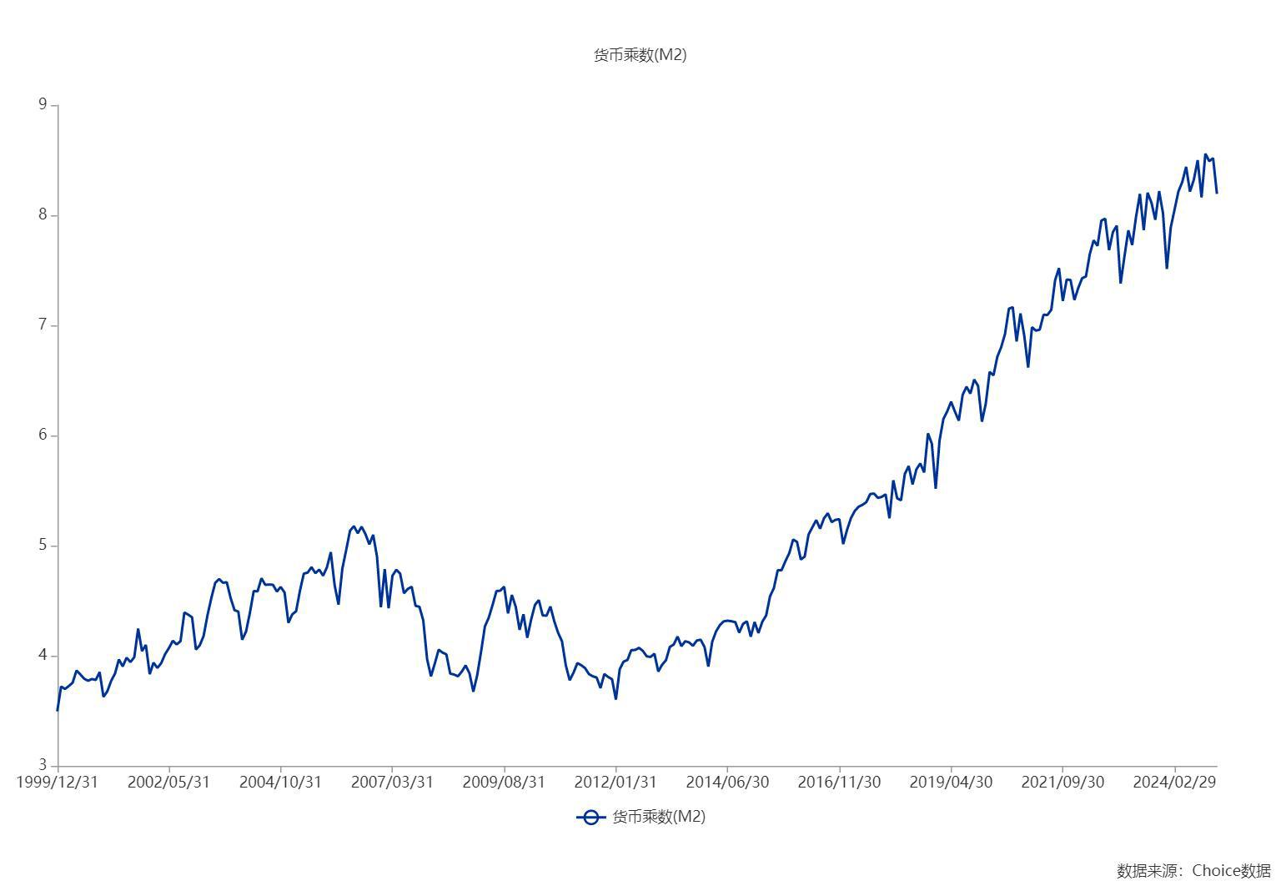

数据来源：东方财富Choice数据

